상품제안서
무지 블랙 캔버스백 에코백 | 상품코드: S16399

 |  |  |  |  |  |  | 02-713-8555 | www.synergygift.co.kr
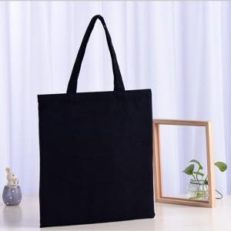

【상세/제작정보】

【인쇄/포장옵션】 | 실크 / 포장불가능

【공급단가】 | 수량 | 300~ | 500~ | 1,000~ | 2,000~ | 3,000~
*VAT별도 | 단가 | 3,150원 | 2,980원 | 2,840원 | 2,770원 | 2,720원

【상품 URL】 | https://www.synergygift.co.kr:443/src/goods_detail.php?gdno=15273

